Giao diện chính
Menu

 | Tên màn hình

Hiển thị nội dung chính

Khi chạm vào sẽ ra danh sách các màn hình như mẫu bên dưới

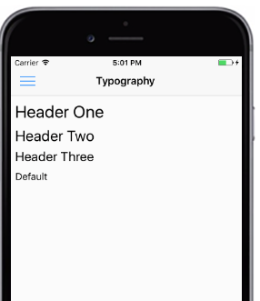
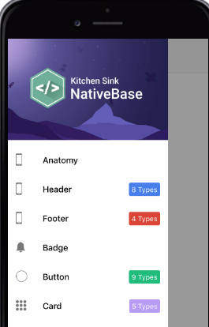

Danh sách màn hình bao gồm: Quản lý đơn thuốc, quản lý thuốc

